患者情報シート
病院 科 医師名 0
記入施設 でのID |  |  | 患者 氏名
生年月日 | 年 月 日 |  |  |  | 年齢 |  | 性別
key person （続柄・氏名） |  |  |  |  | （電話番号）
ケアマネージャー （事業所名） |  |  |  |  | （電話番号）
かかりつけ医 |  |  |  |  | （電話番号）

１）病態
診断名 | 心不全 (病名 ) |  |  |  | 心不全 発症日 | 年 月 日
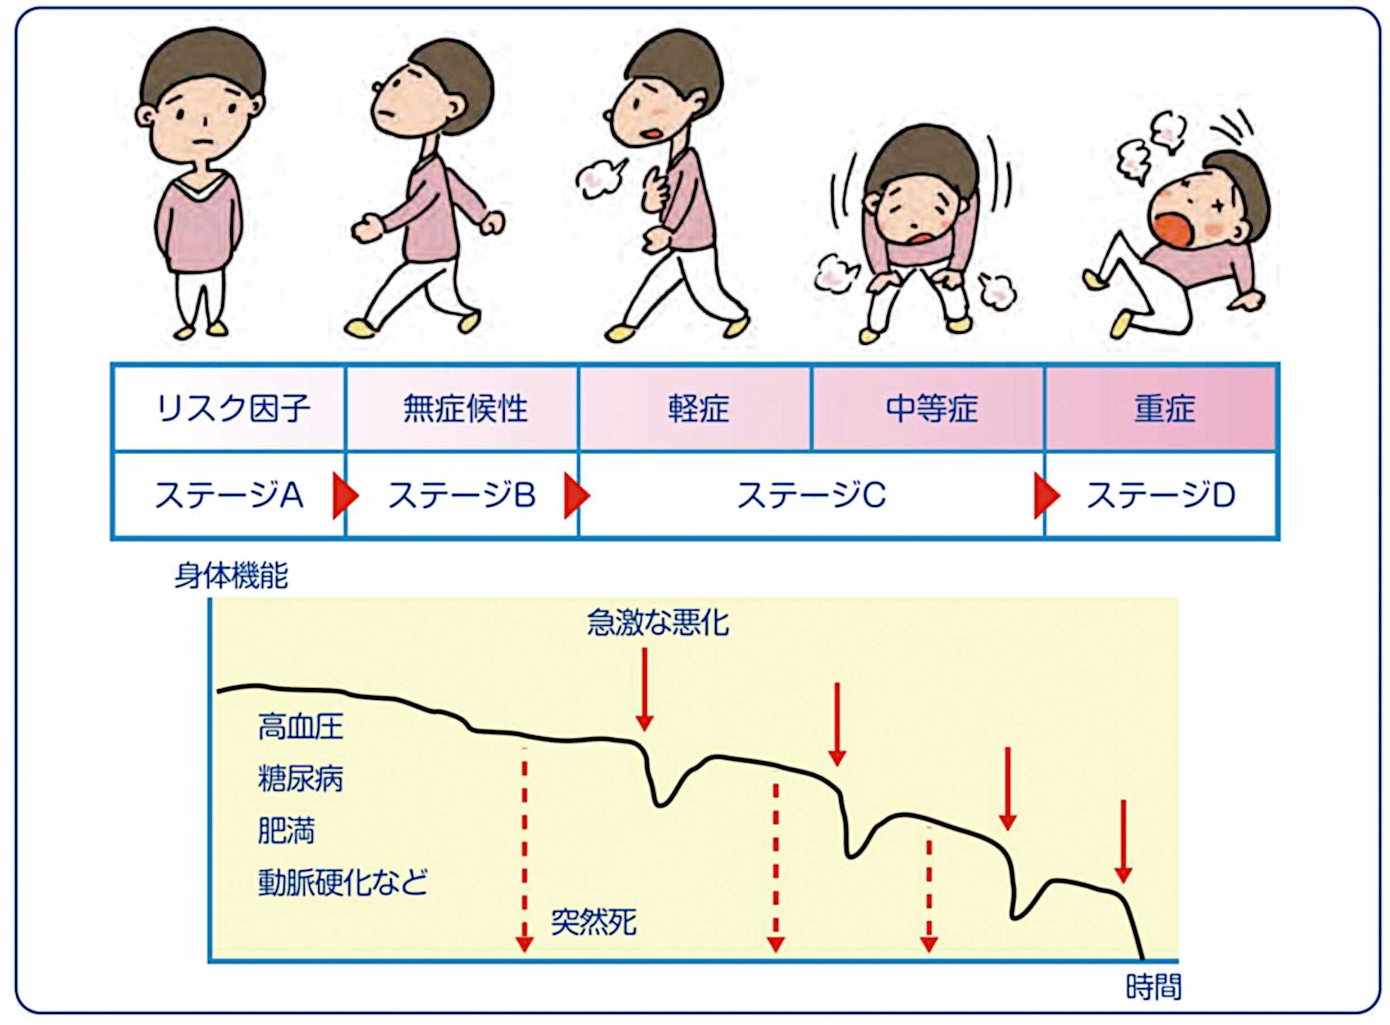 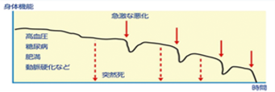 |  |  |  | NYHA
 |  |  |  | 紹介理由
 |  |  |  | 病状経過 | （ここに記述文が入ります。8ポイントの場合の文字量は150文字程度）

あなたは現在ステージ です
増悪要因
合併症
心臓 治療歴
呼吸補助
BNP, NT-proBNP |  | pg/ml （ 年 月 日）
貧血 | Hb g/dl （ 年 月 日）
腎機能 | eGFR Crea ( 年 月 日）
BP
PR
Sat
治療薬
BW
kg
mmHg
bpm
%
安定時の体重 ・バイタル
２）生活欄 |  | □下記に記載 □添付の看護サマリーに記載につき省略
ACP |  |  |  | 内容（ 年 月 日）

食事内容 | cal 塩分 ｇ |  |  | 水分摂取 の目安 | ml/day
内服管理
ADL
 | 立位保持 |  |  | 座位保持
排泄動作
食事動作
喫煙歴
飲酒歴
認知機能 低下 | 自立度（ ）
 | 難聴
 | 視力低下
生活環境
介護保険
医療介護サービス
その他 連絡事項

